2018①

慶應高校 Weekly Menu

Monday
Tuesday
wednesday
thursday
friday
Category | 2018-10-15 |  | 10/16 |  | 10/17 |  | 10/18 |  | 10/19
Lunch | チーズメンチカツ | ￥410 食塩相当量 | 韓国風 鶏唐揚げ | \410 食塩相当量 | チキンフリッター | \410 食塩相当量 | チキンカツ | \440 食塩相当量 | 唐揚げ おろし和え | \440 食塩相当量
 | 1008kcal | 3.7g | 877kcal | 3.9g | 1022kcal | 4.1g | 907kcal | 2.6g | 830kcal | 3.7g
RiceBowl | 鶏照焼丼 | \440 食塩相当量 | ネギ塩豚カルビ丼 | \440 食塩相当量 | ハンバーグハヤシ | \440 食塩相当量 | 鶏丼 | \440 食塩相当量 | とろり温玉 ビビンバ | \440 食塩相当量
 | 953kcal | 4.8g | 795kcal | 5.2g | 948kcal | 6.4g | 909kcal | 5.8g | 765kcal | 4.5g
アスリート定食はお休みです。
Athlete set | 水餃子 &棒棒鶏 | ￥460 食塩相当量 | チキンのトマト煮 &カボチャサラダ | ￥460 食塩相当量 | クリスピーチキン ＆小松菜の胡麻和え | ￥460 食塩相当量 | 肉絲炒飯 ＆杏仁豆腐 | ￥460 食塩相当量 | ﾁｰｽﾞｴｯｸﾞﾊﾝﾊﾞｰｸﾞ ＆ｼﾞｬｰﾏﾝｶﾎﾞﾁｬ | ￥460 食塩相当量
 | 691kcal | 5.8g | 956kcal | 4.1g | 1061kcal | 3.3g | 874kcal | 4.7g | 910kcal | 5g
Fried chicken set | 変わらないおいしさ！定番の 鶏唐揚げ定食 ￥460 950kcal 塩分3.0ｇ

Curry | カレー ￥330 温玉カレー・コロッケカレー ￥380 カツカレー・からあげカレー ￥410

地下1階麺コーナーにて販売中！！
★ご飯は普通盛200ｇです。
★ご飯大盛300ｇの場合は表示カロリーに＋180kcalになります
★ご飯普通盛200g・・・・356kcal ★ご飯大盛300g・・・ 534kcal
Noodles | 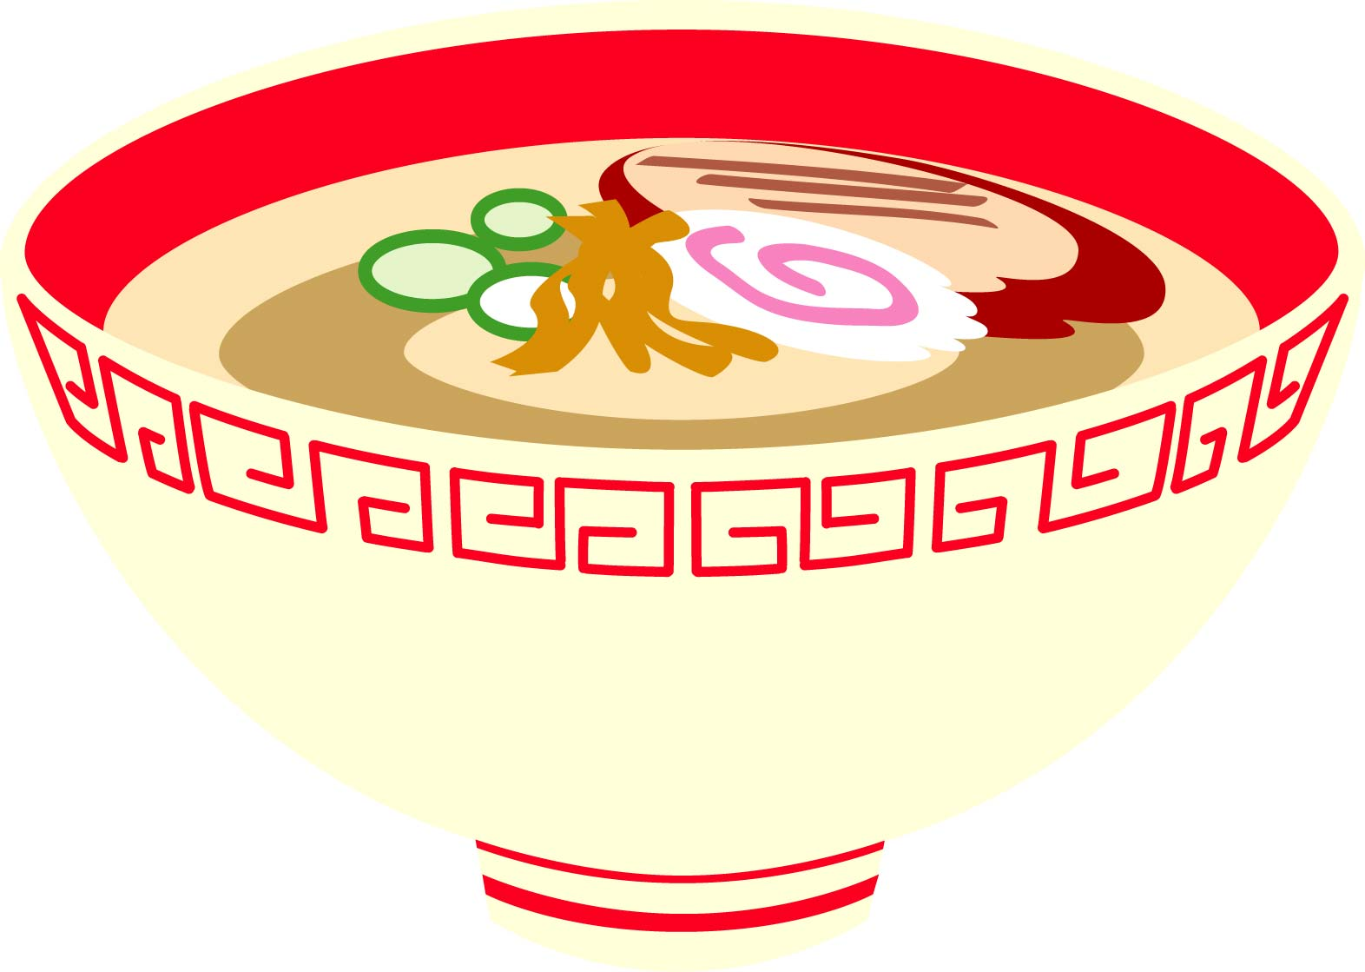 |  |  |  |  | 
Information

